圖表索引
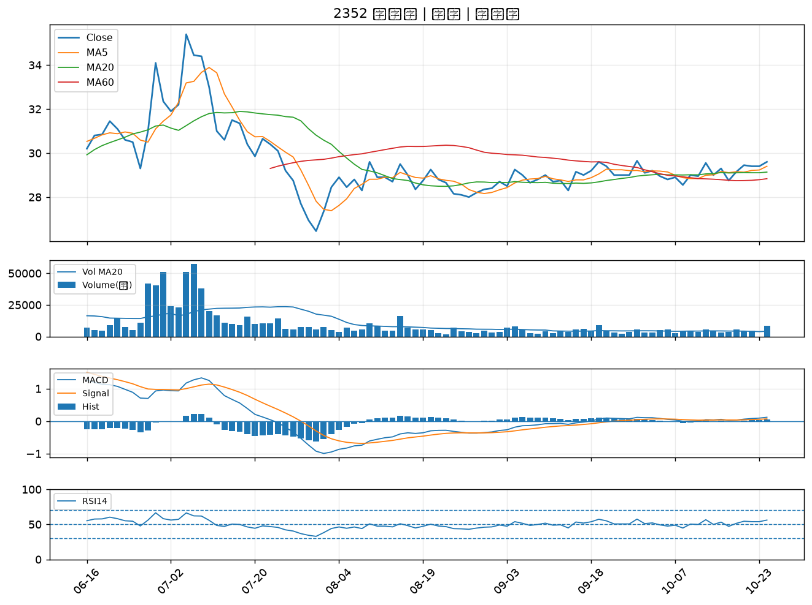
股票代號 | 股票名稱 | 市場 | 買進觀察分級 | 主力突破分數 | 圖表路徑
5426 | 振發 | 上櫃 | A級 | 6 | output/charts/20261027/5426_振發.png
3029 | 零壹 | 上市 | A級 | 6 | output/charts/20261027/3029_零壹.png
2010 | 春源 | 上市 | A級 | 6 | output/charts/20261027/2010_春源.png
6221 | 晉泰 | 上櫃 | A級 | 5 | output/charts/20261027/6221_晉泰.png
2520 | 冠德 | 上市 | A級 | 4 | output/charts/20261027/2520_冠德.png
5880 | 合庫金 | 上市 | A級 | 4 | output/charts/20261027/5880_合庫金.png
9933 | 中鼎 | 上市 | A級 | 4 | output/charts/20261027/9933_中鼎.png
2379 | 瑞昱 | 上市 | A級 | 4 | output/charts/20261027/2379_瑞昱.png
3034 | 聯詠 | 上市 | A級 | 4 | output/charts/20261027/3034_聯詠.png
2031 | 新光鋼 | 上市 | A級 | 4 | output/charts/20261027/2031_新光鋼.png
6112 | 邁達特 | 上市 | A級 | 3 | output/charts/20261027/6112_邁達特.png
2504 | 國產 | 上市 | B級 | 6 | output/charts/20261027/2504_國產.png
6245 | 立端 | 上櫃 | B級 | 6 | output/charts/20261027/6245_立端.png
3045 | 台灣大 | 上市 | B級 | 5 | output/charts/20261027/3045_台灣大.png
3703 | 欣陸 | 上市 | B級 | 5 | output/charts/20261027/3703_欣陸.png
9910 | 豐泰 | 上市 | B級 | 5 | output/charts/20261027/9910_豐泰.png
2211 | 長榮鋼 | 上市 | B級 | 5 | output/charts/20261027/2211_長榮鋼.png
2204 | 中華 | 上市 | B級 | 5 | output/charts/20261027/2204_中華.png
5522 | 遠雄 | 上市 | B級 | 5 | output/charts/20261027/5522_遠雄.png
6214 | 精誠 | 上市 | B級 | 5 | output/charts/20261027/6214_精誠.png
2356 | 英業達 | 上市 | B級 | 4 | output/charts/20261027/2356_英業達.png
2892 | 第一金 | 上市 | B級 | 4 | output/charts/20261027/2892_第一金.png
5876 | 上海商銀 | 上市 | B級 | 4 | output/charts/20261027/5876_上海商銀.png
4306 | 炎洲 | 上市 | B級 | 4 | output/charts/20261027/4306_炎洲.png
1215 | 卜蜂 | 上市 | B級 | 4 | output/charts/20261027/1215_卜蜂.png
2633 | 台灣高鐵 | 上市 | B級 | 4 | output/charts/20261027/2633_台灣高鐵.png
2353 | 宏碁 | 上市 | B級 | 3 | output/charts/20261027/2353_宏碁.png
2890 | 永豐金 | 上市 | B級 | 3 | output/charts/20261027/2890_永豐金.png
2801 | 彰銀 | 上市 | B級 | 3 | output/charts/20261027/2801_彰銀.png
2352 | 佳世達 | 上市 | B級 | 3 | output/charts/20261027/2352_佳世達.png

5426 振發｜A級
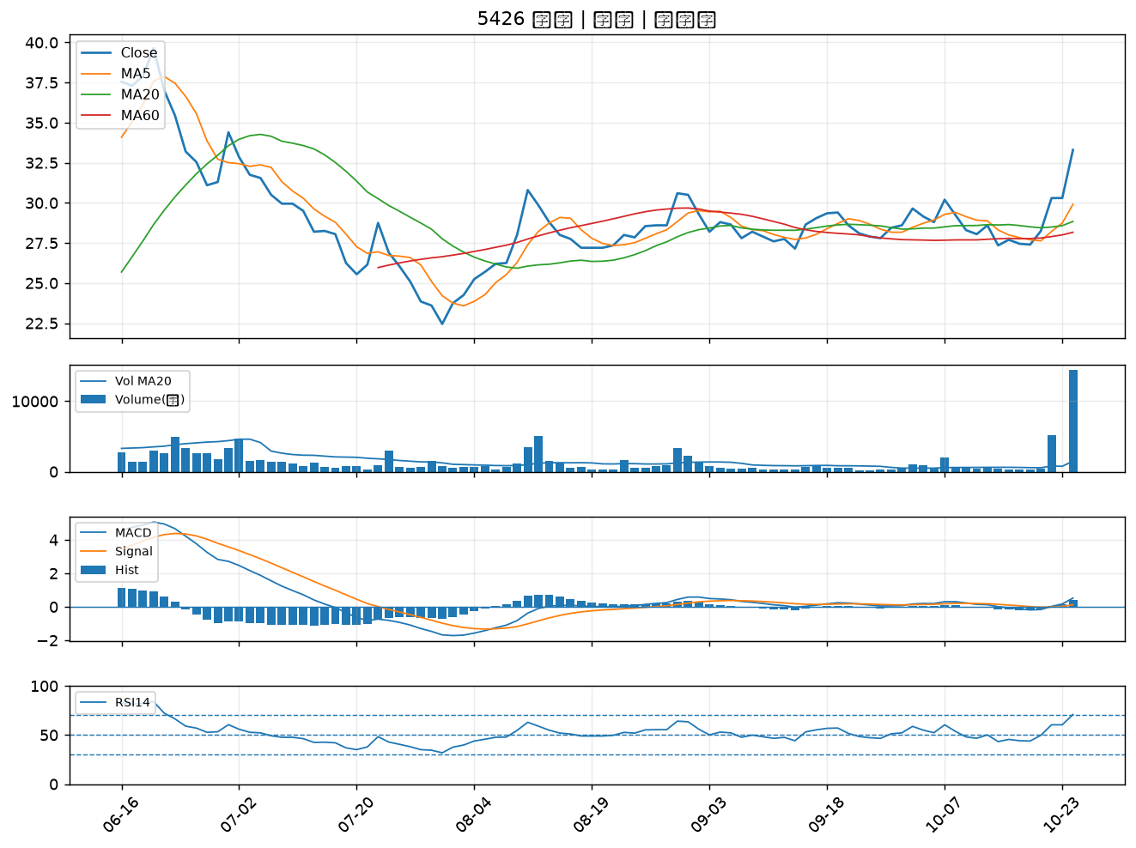

3029 零壹｜A級
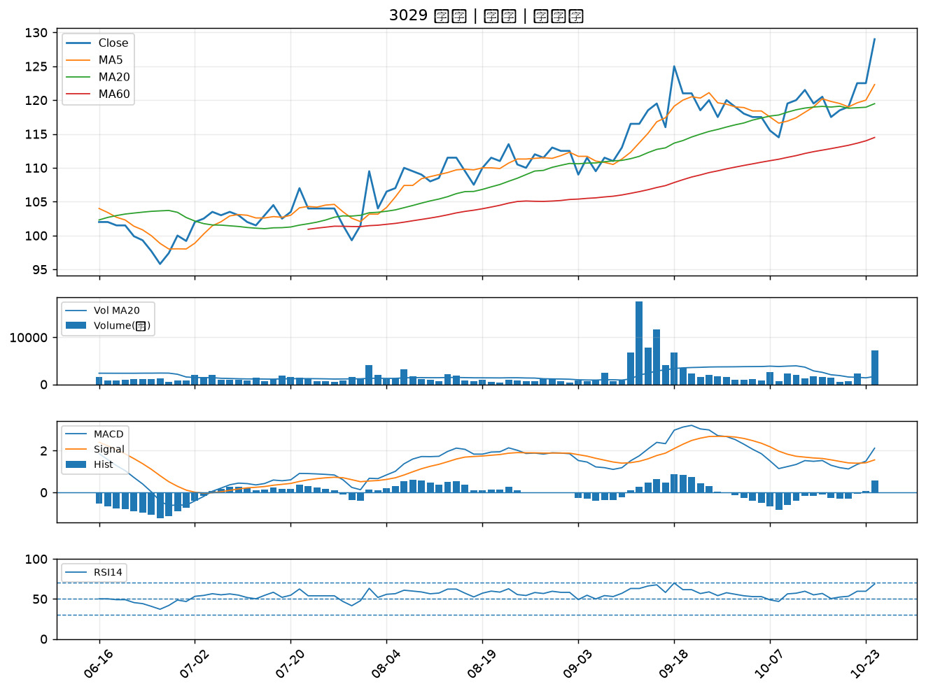

2010 春源｜A級
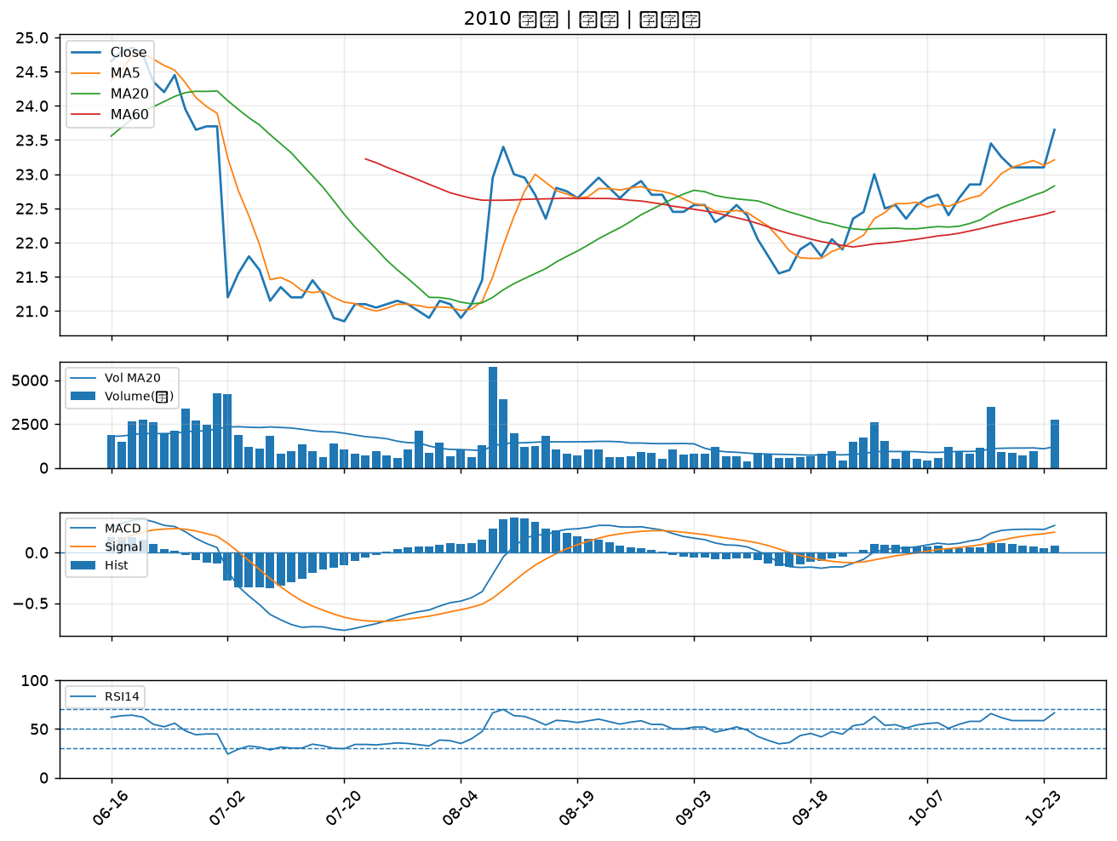

6221 晉泰｜A級
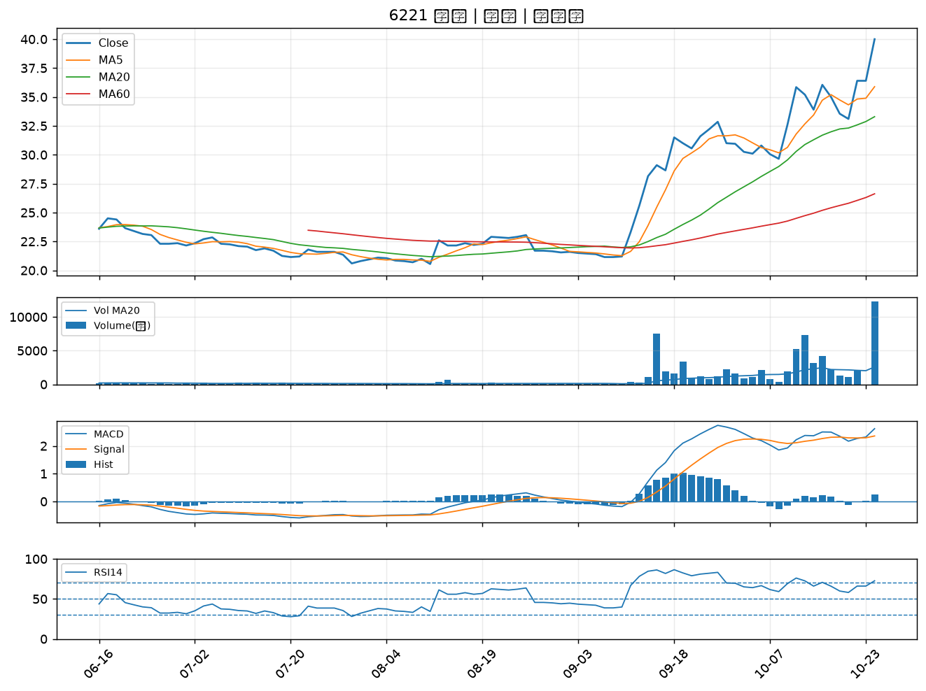

2520 冠德｜A級
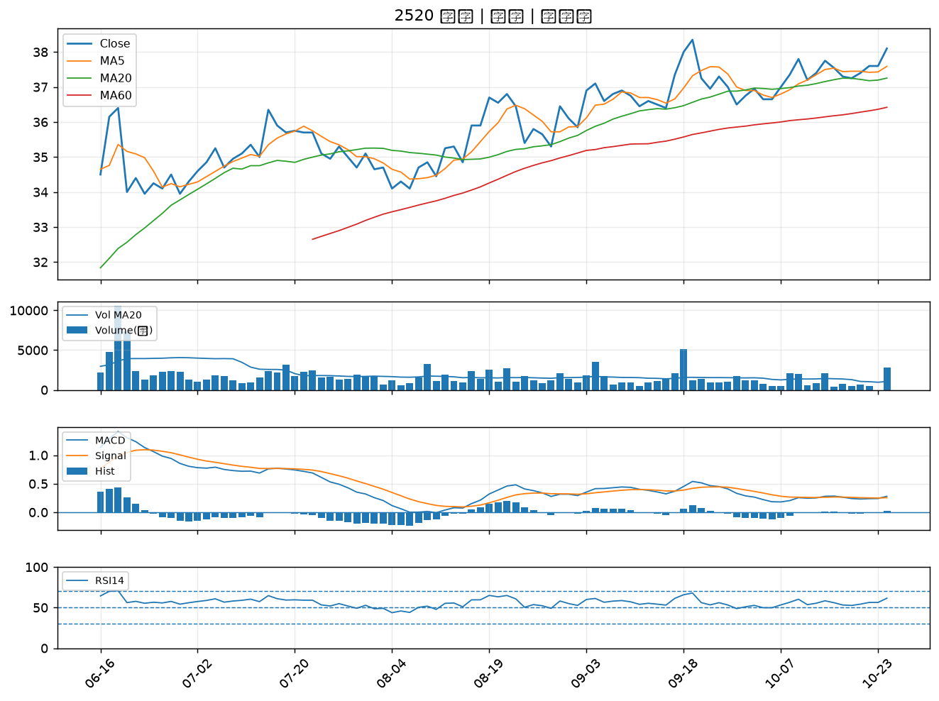

5880 合庫金｜A級
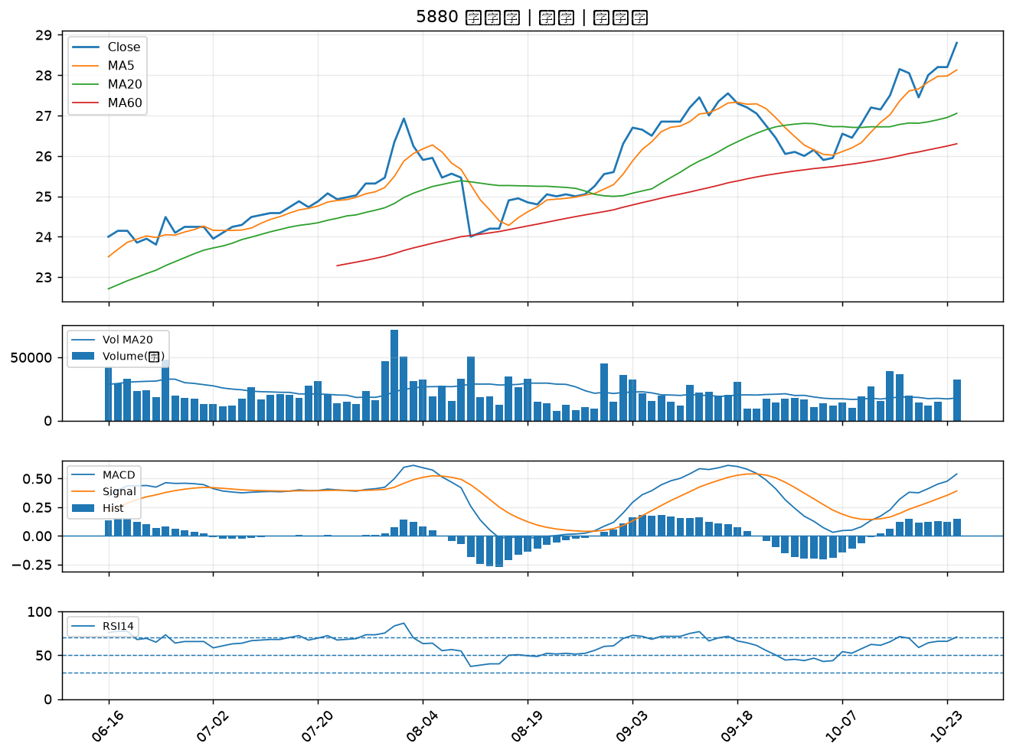

9933 中鼎｜A級
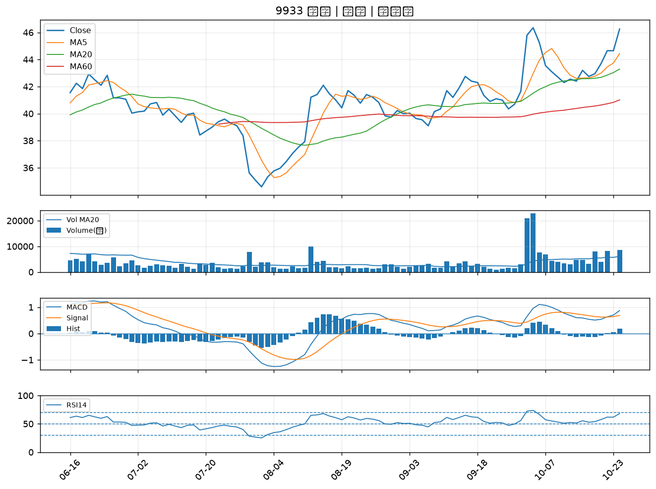

2379 瑞昱｜A級
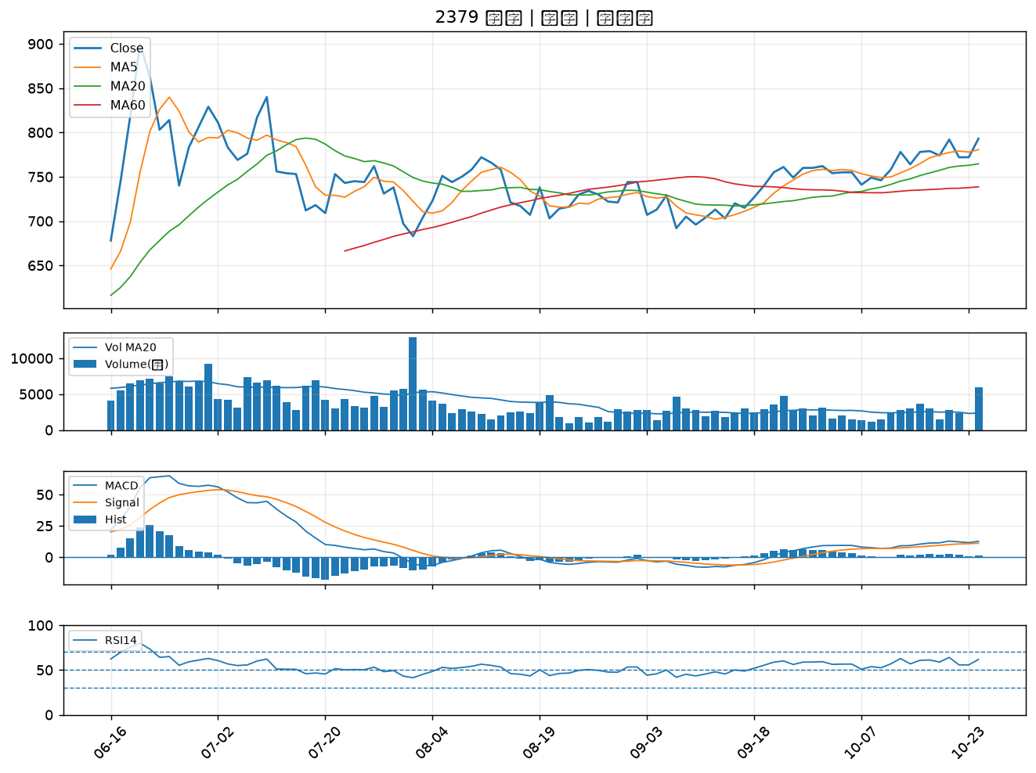

3034 聯詠｜A級
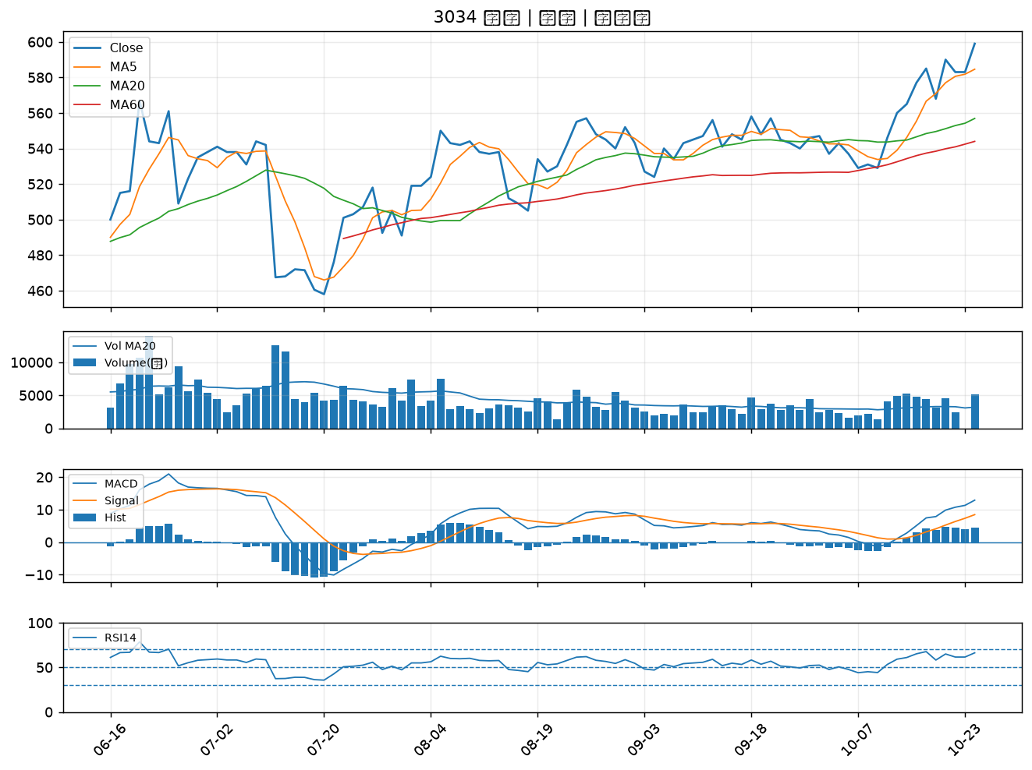

2031 新光鋼｜A級
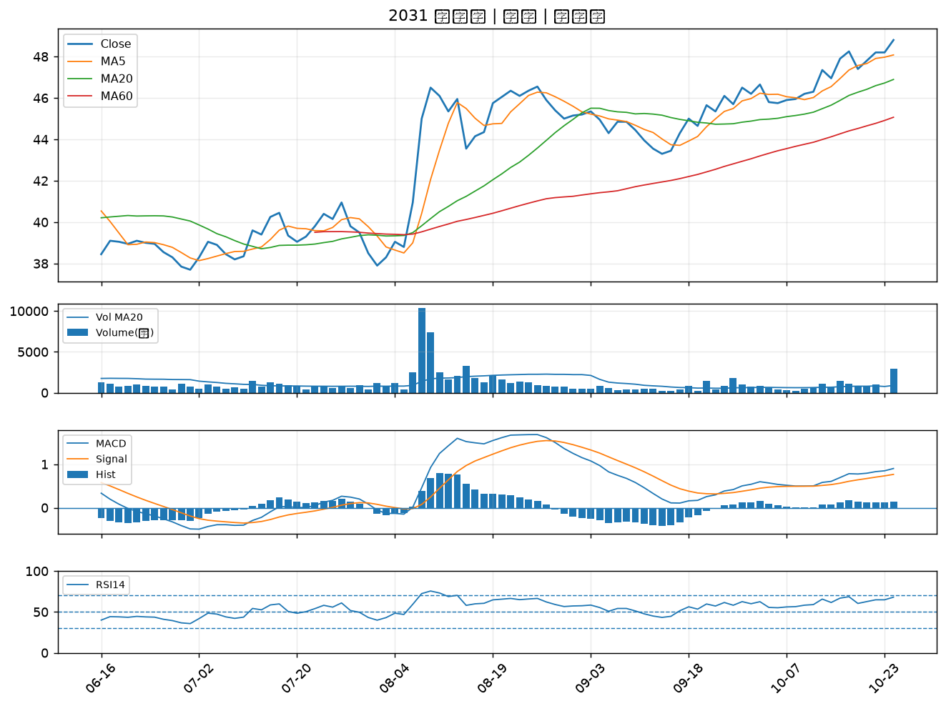

6112 邁達特｜A級
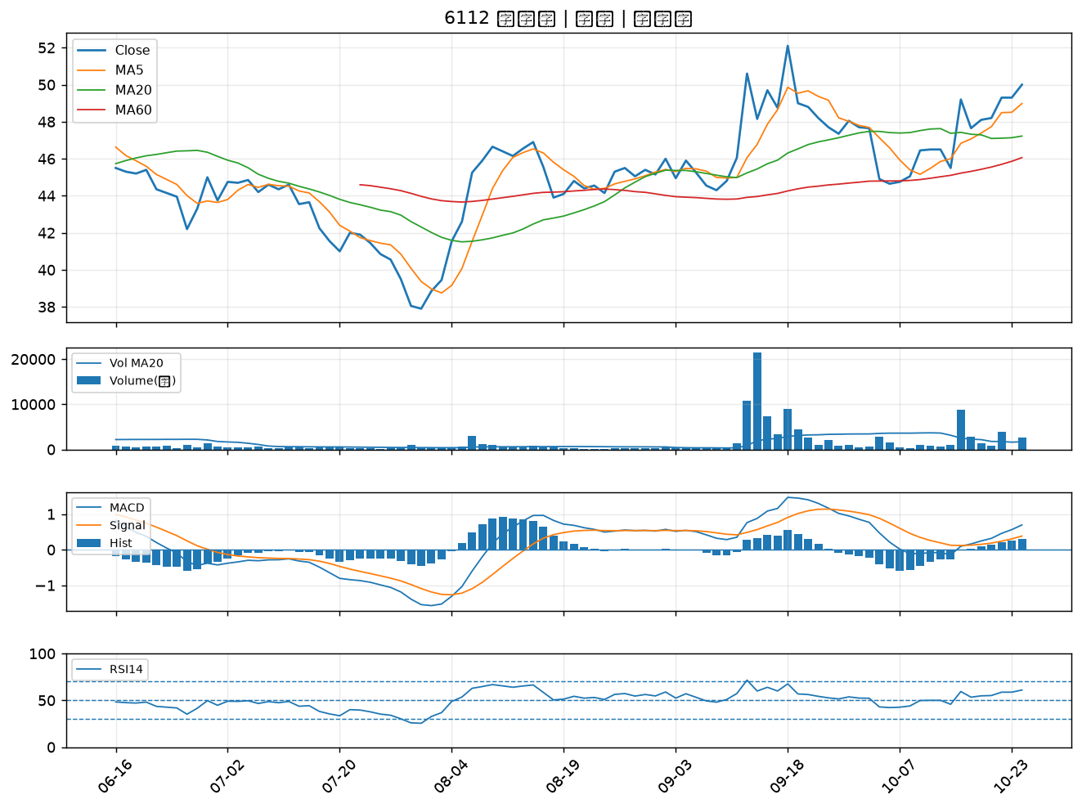

2504 國產｜B級
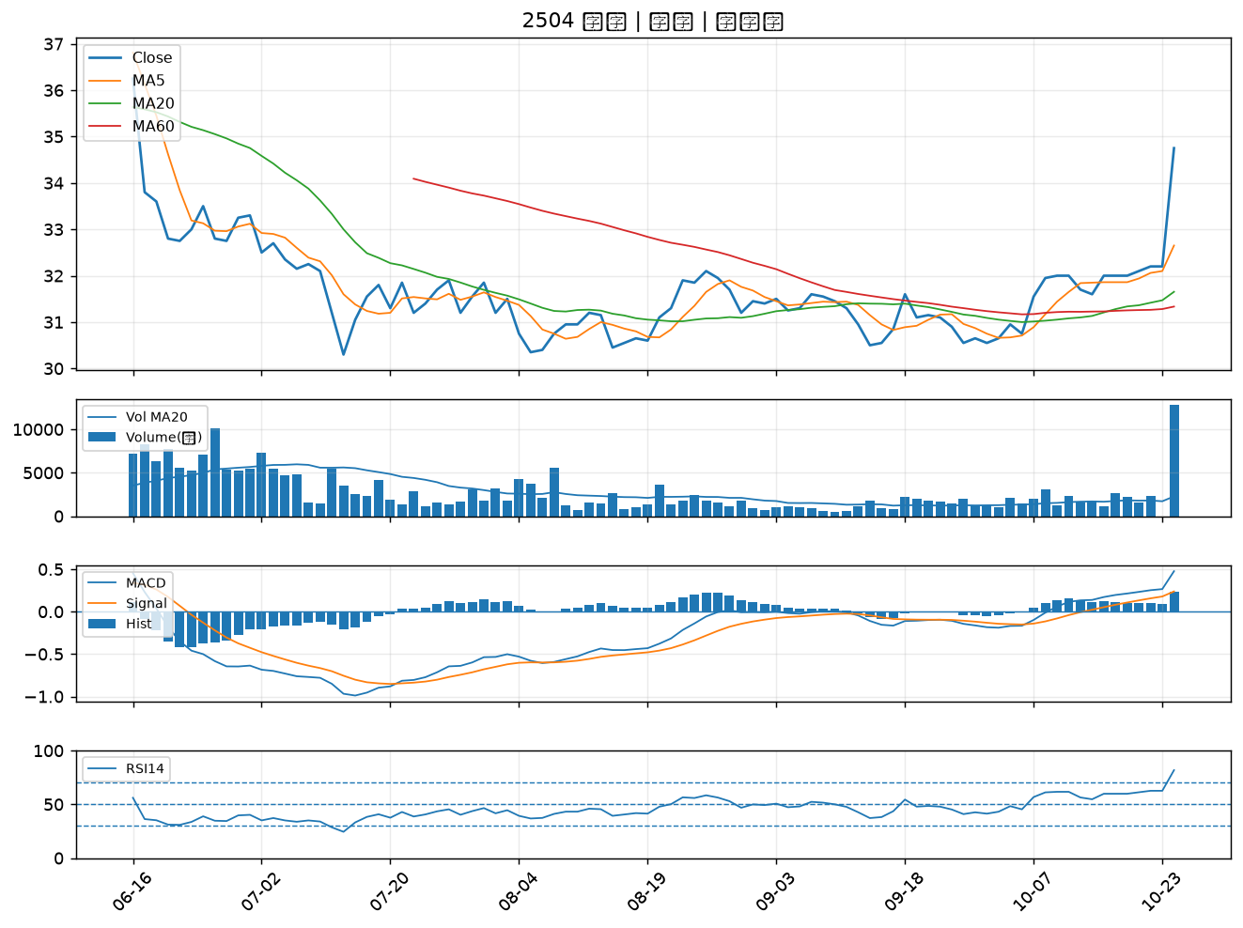

6245 立端｜B級
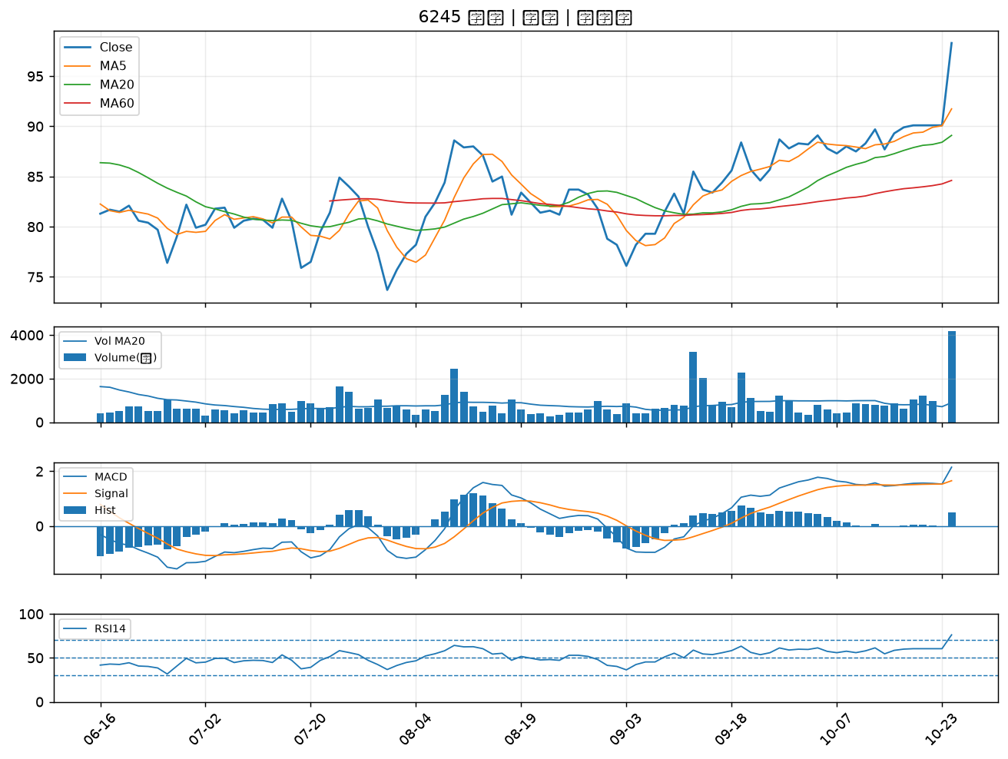

3045 台灣大｜B級
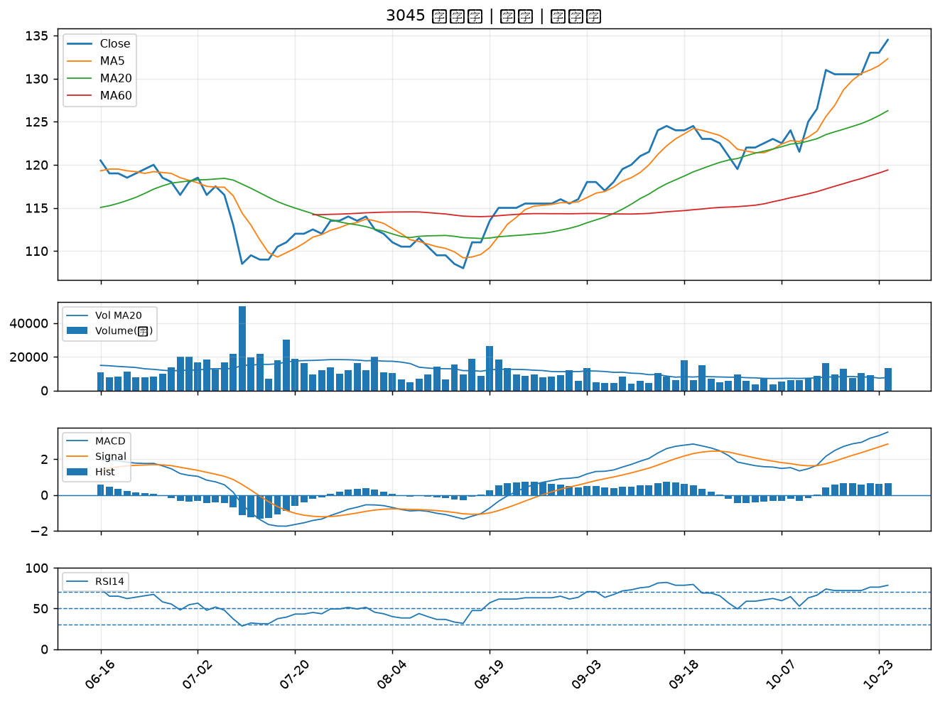

3703 欣陸｜B級
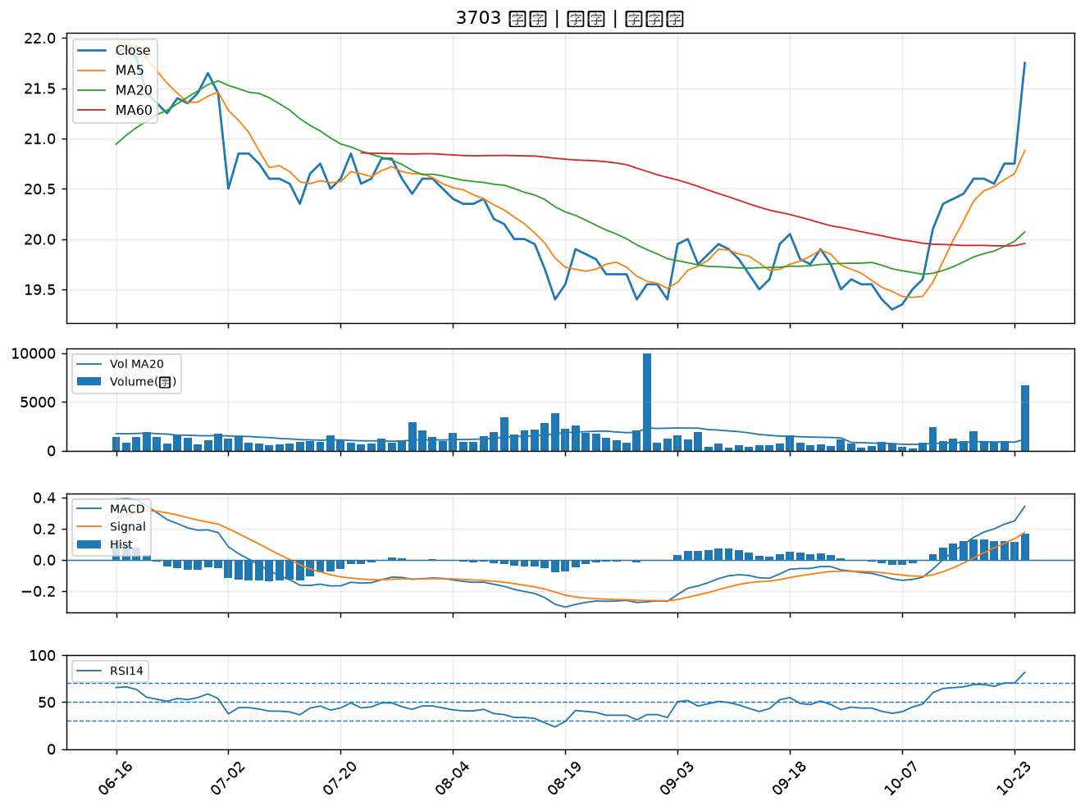

9910 豐泰｜B級
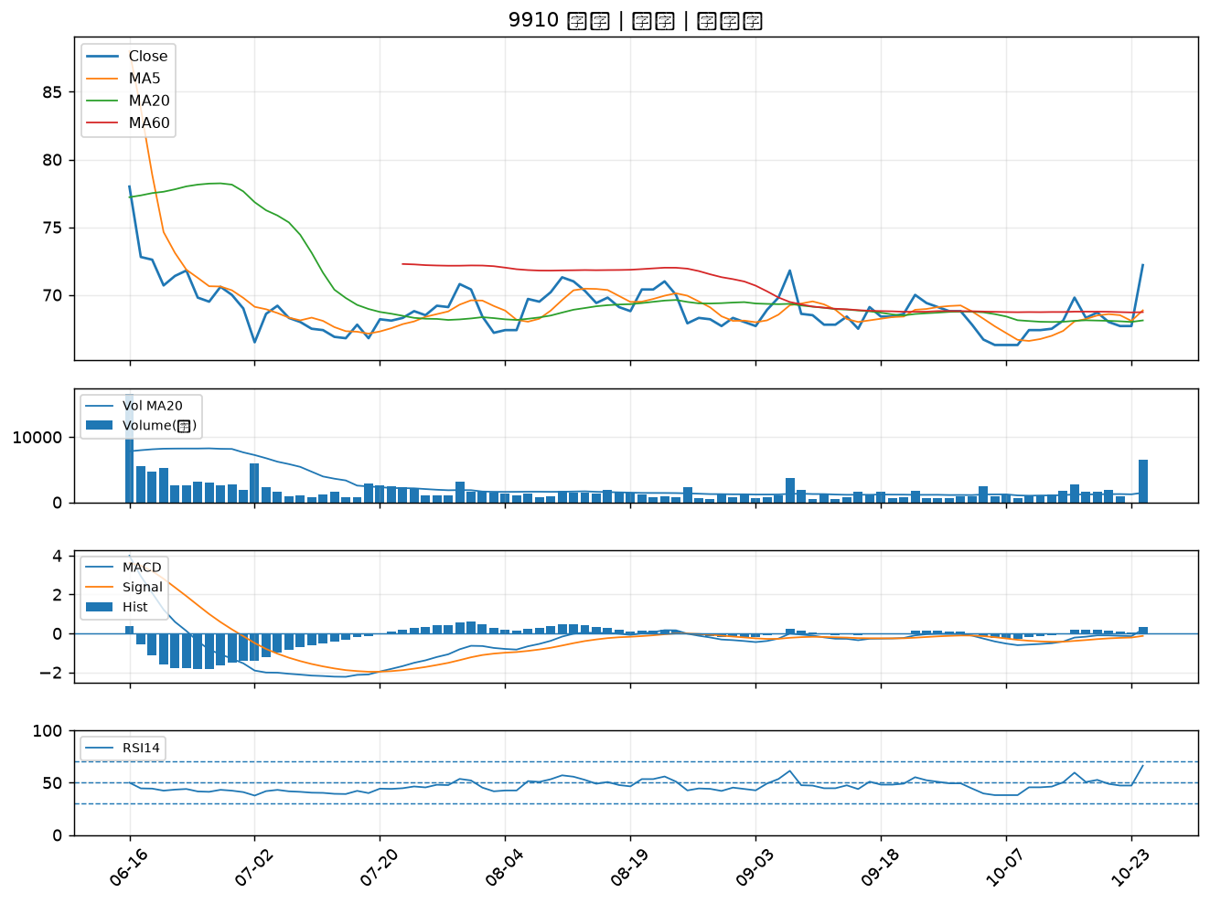

2211 長榮鋼｜B級
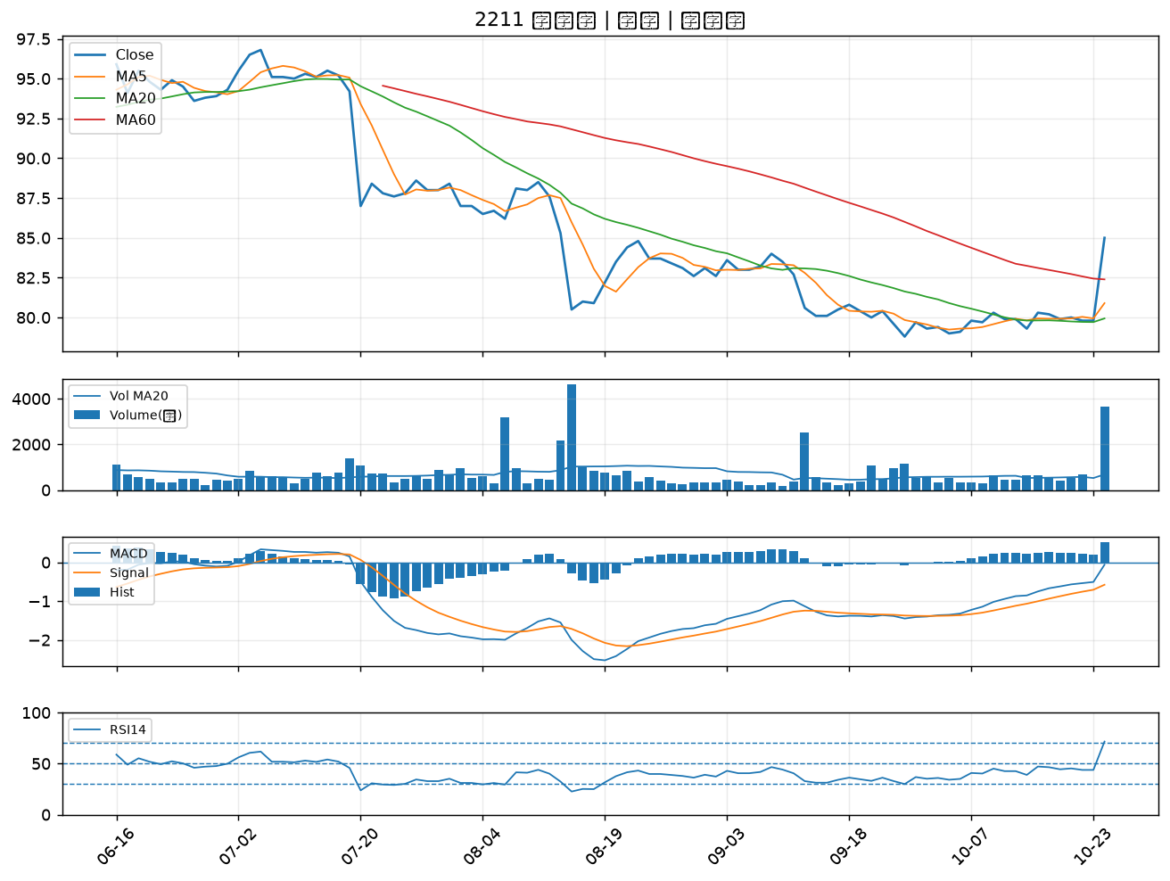

2204 中華｜B級
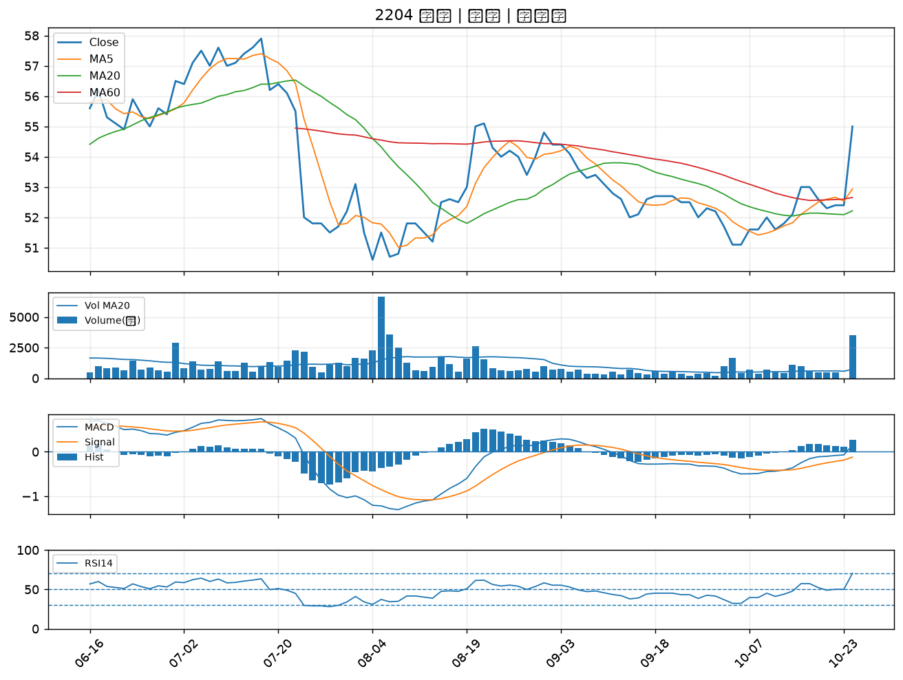

5522 遠雄｜B級
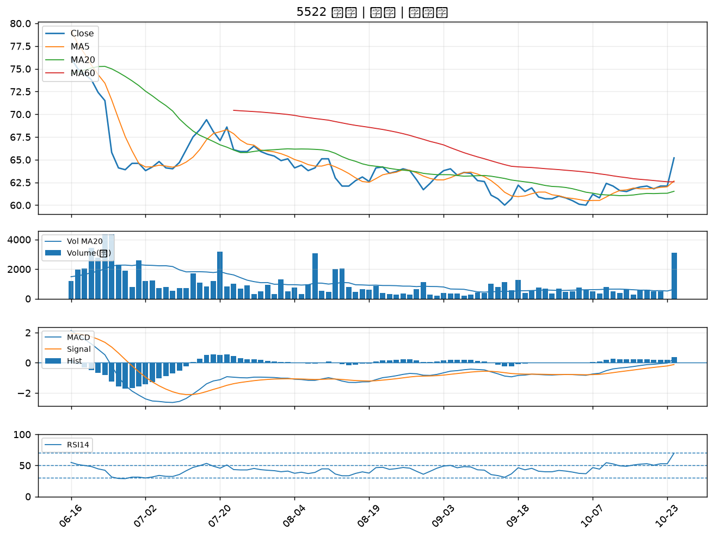

6214 精誠｜B級
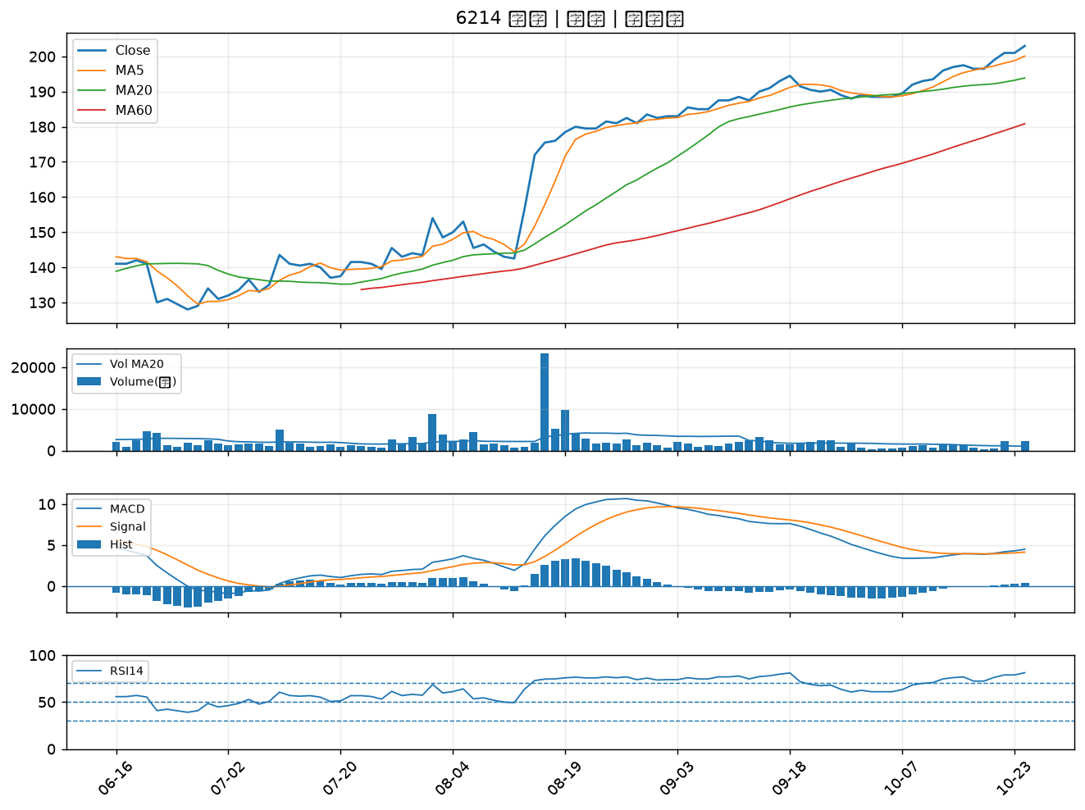

2356 英業達｜B級
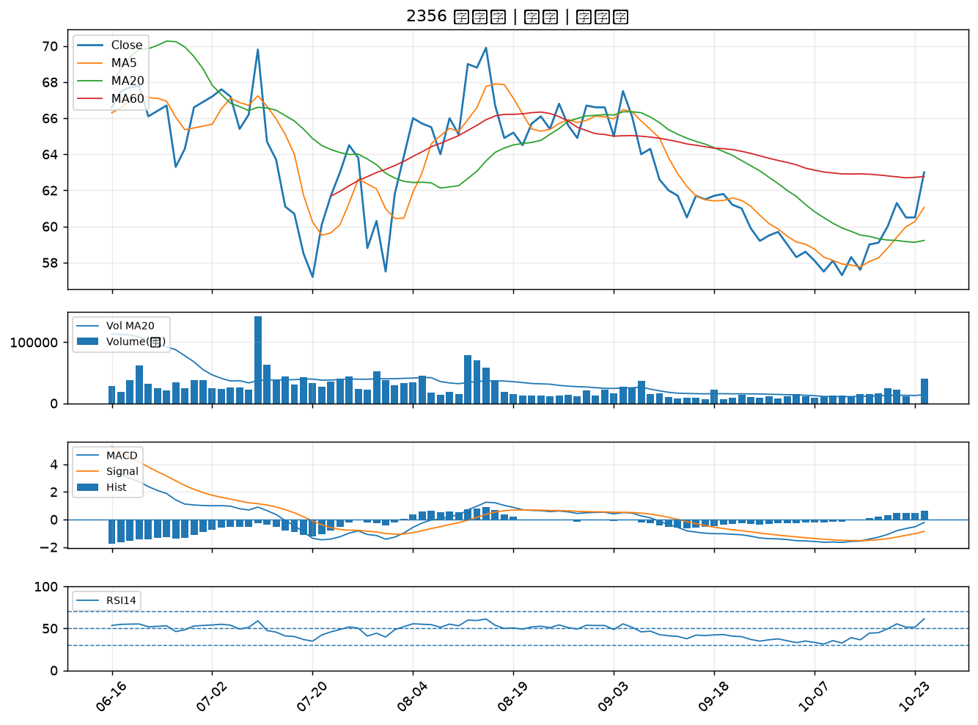

2892 第一金｜B級
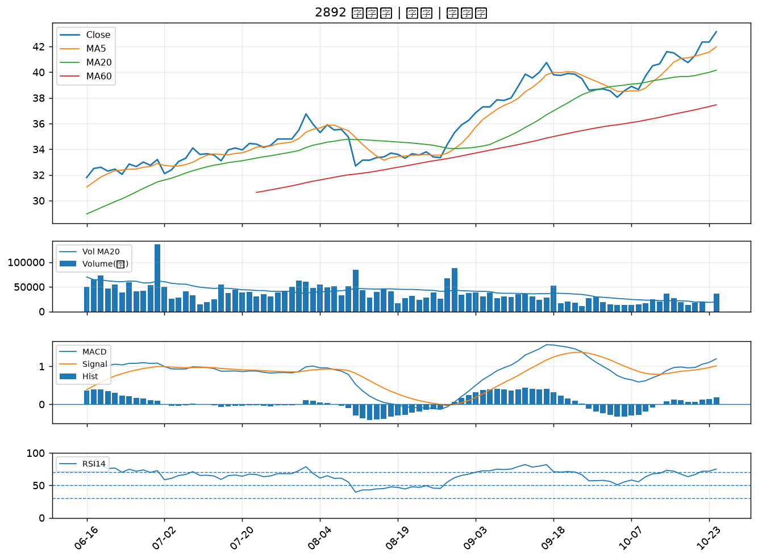

5876 上海商銀｜B級
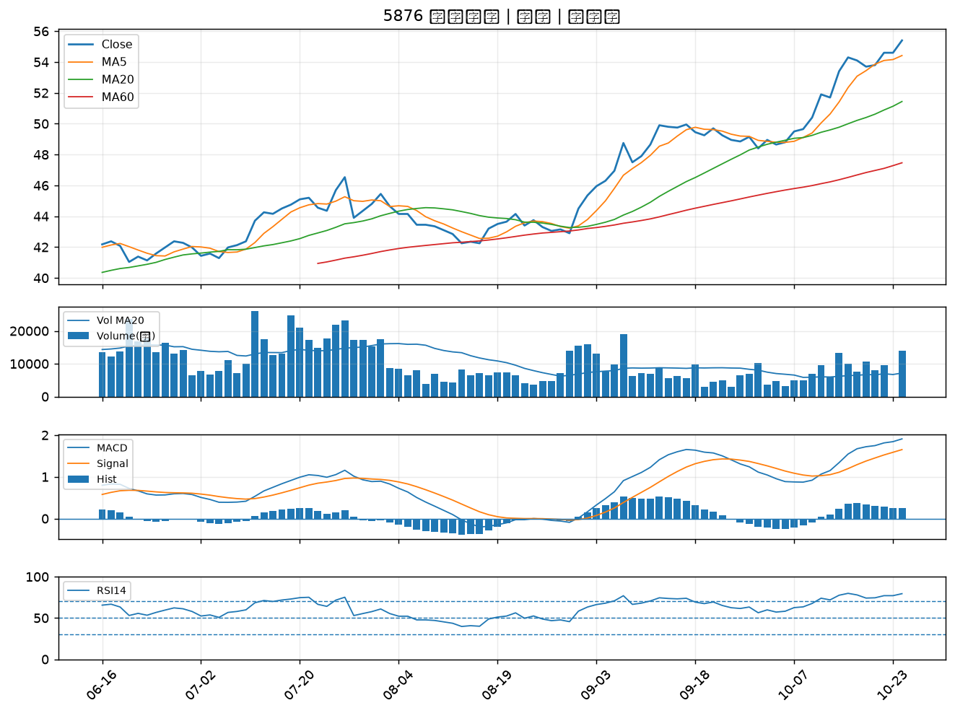

4306 炎洲｜B級
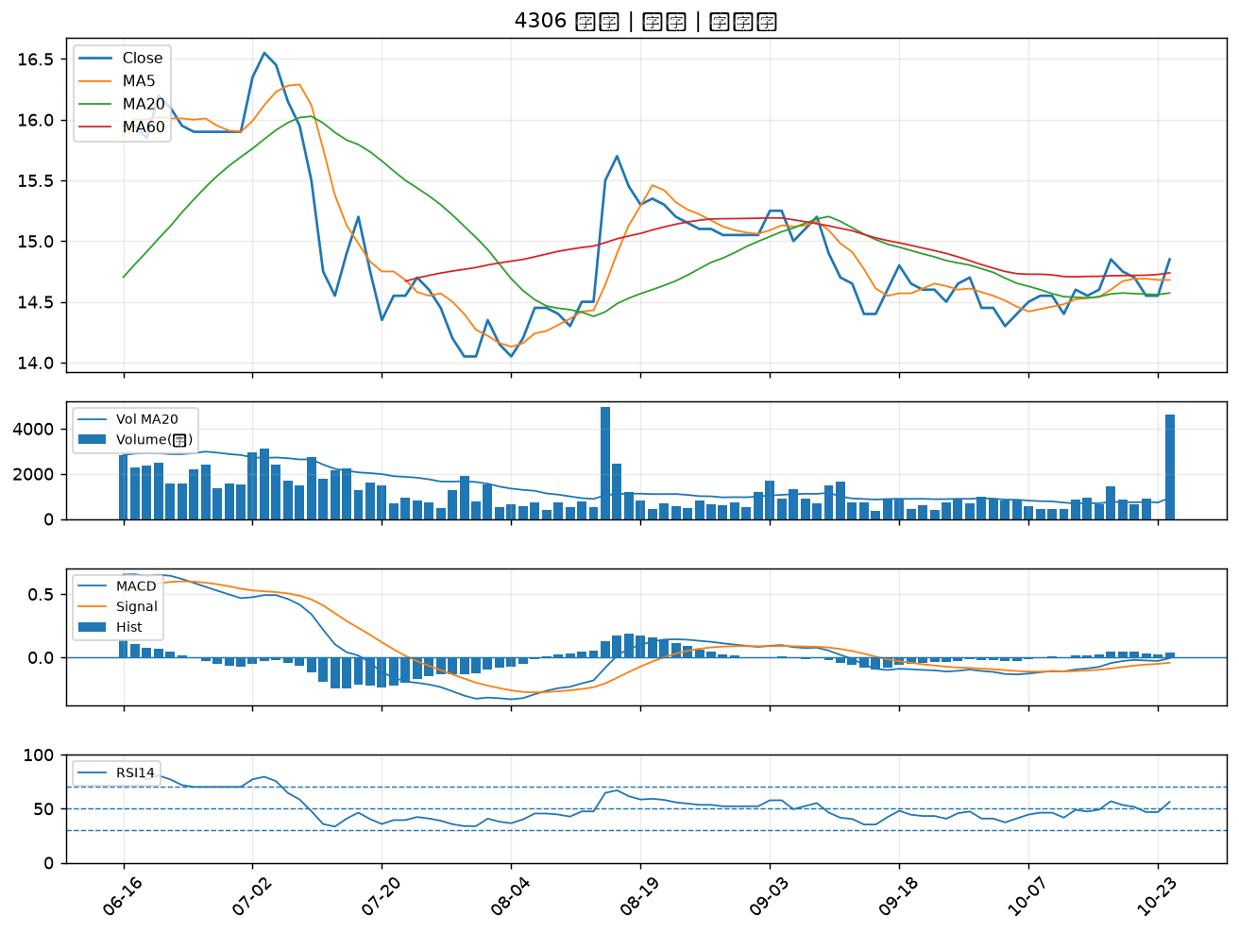

1215 卜蜂｜B級
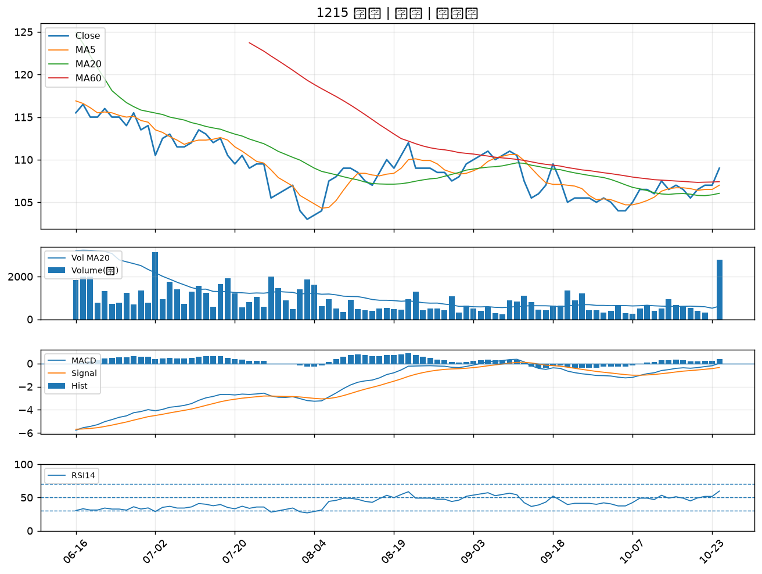

2633 台灣高鐵｜B級
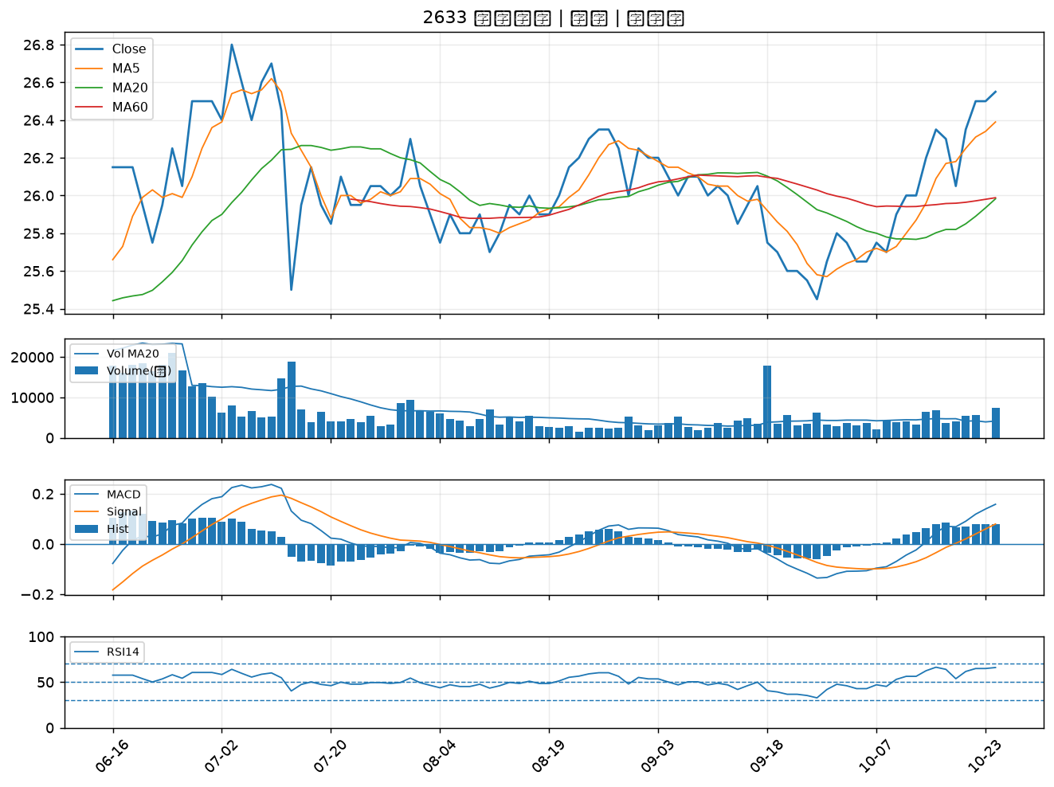

2353 宏碁｜B級
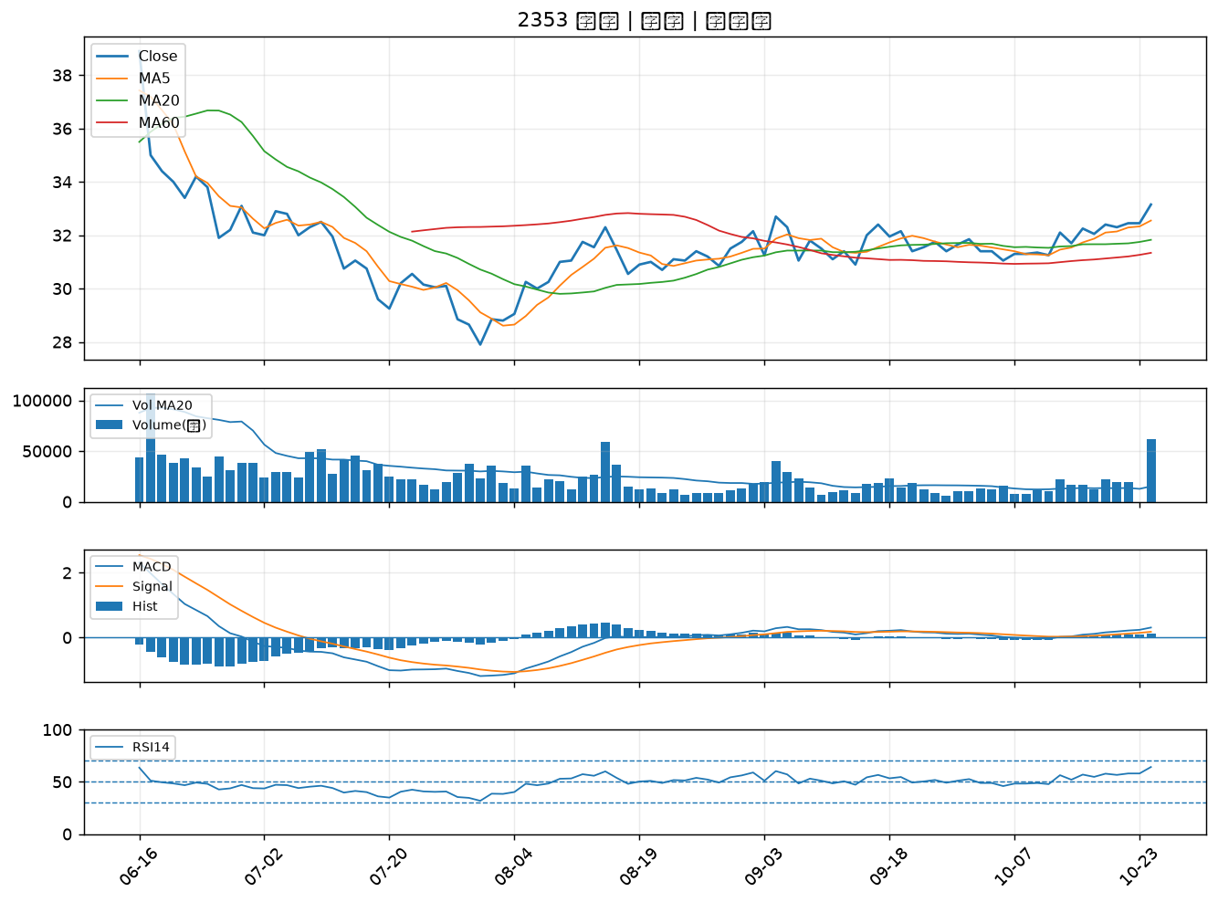

2890 永豐金｜B級
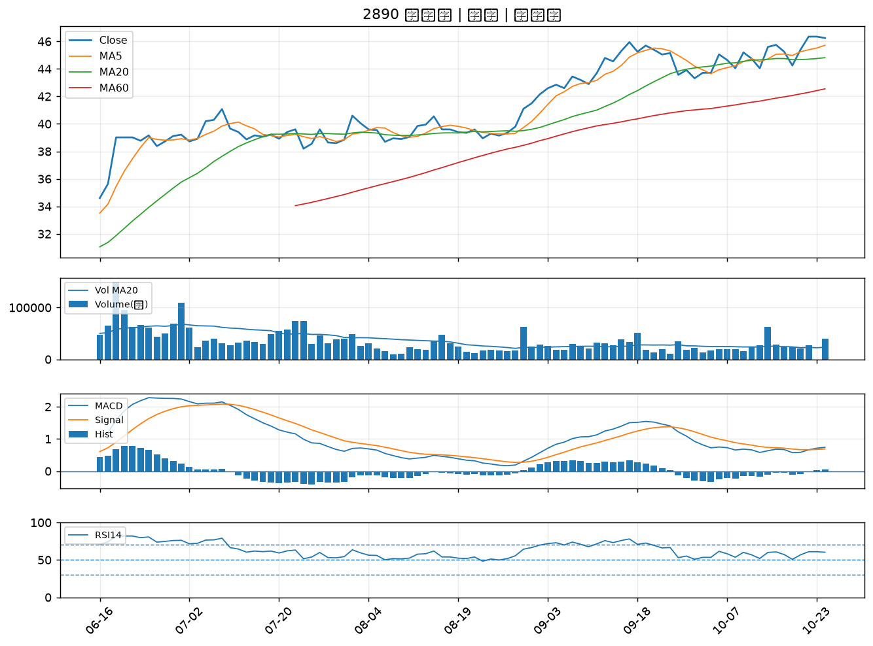

2801 彰銀｜B級
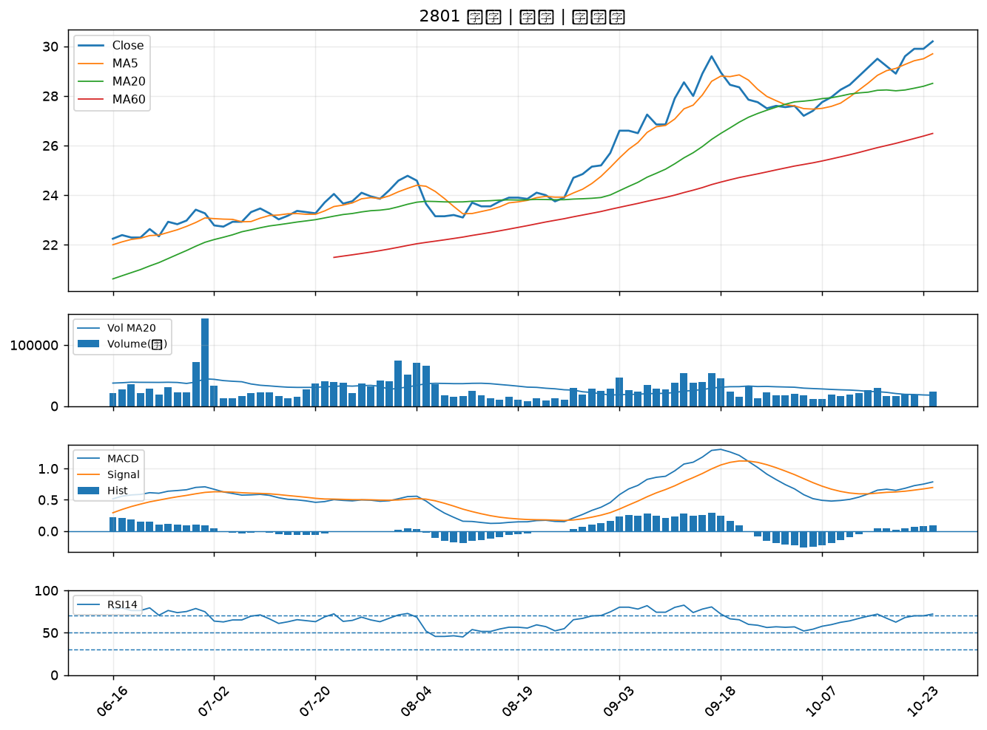

2352 佳世達｜B級

